Guia para usar
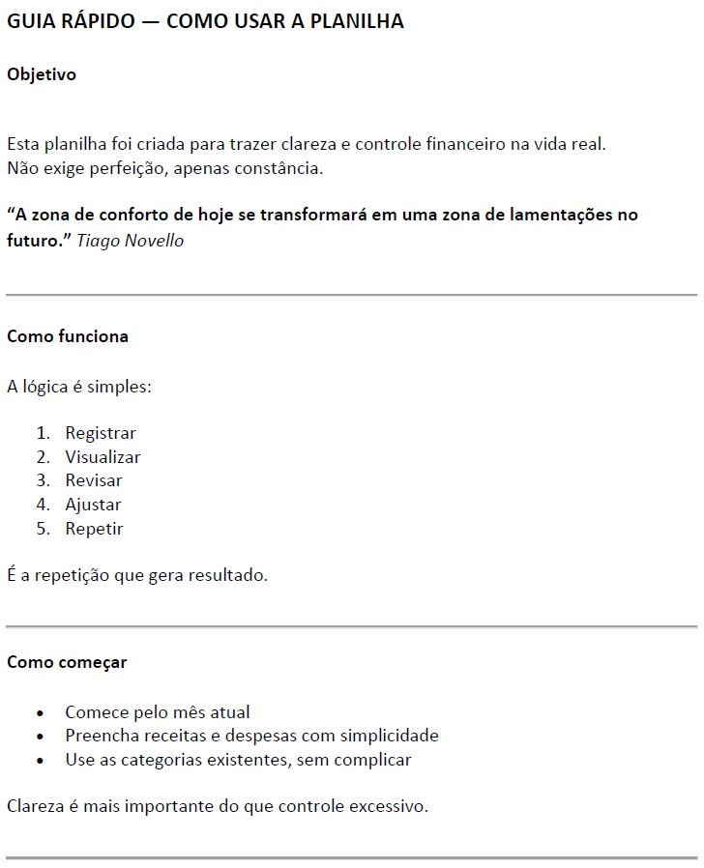
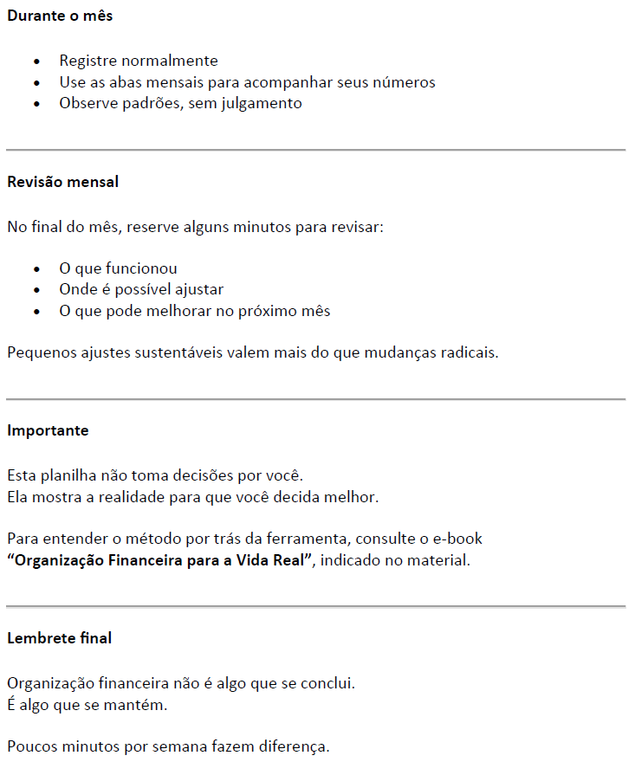


Despesas
Rev.00 - 01/01/2026

Janeiro 2026 |  |  | Fevereiro 2026 |  |  | Março 2026 |  |  | Despesas Ano de 2026 - compilado
Origem da Despesa | Valor | Porcentagem | Origem da Despesa | Valor | Porcentagem | Origem da Despesa | Valor | Porcentagem | Origem da Despesa | Valor | Porcentagem
Alimentação / Nutrição | R$0.00 | - | Alimentação / Nutrição | R$0.00 | - | Alimentação / Nutrição | R$0.00 | - | Alimentação / Nutrição | R$0.00 | -
Carro / Transporte | R$0.00 | - | Carro / Transporte | R$0.00 | - | Carro / Transporte | R$0.00 | - | Carro / Transporte | R$0.00 | -
Casa / Moradia | R$0.00 | - | Casa / Moradia | R$0.00 | - | Casa / Moradia | R$0.00 | - | Casa / Moradia | R$0.00 | -
Celular / Computador | R$0.00 | - | Celular / Computador | R$0.00 | - | Celular / Computador | R$0.00 | - | Celular / Computador | R$0.00 | -
Desenvolvimento Pessoal | R$0.00 | - | Desenvolvimento Pessoal | R$0.00 | - | Desenvolvimento Pessoal | R$0.00 | - | Desenvolvimento Pessoal | R$0.00 | -
Farmácia / Medicamentos | R$0.00 | - | Farmácia / Medicamentos | R$0.00 | - | Farmácia / Medicamentos | R$0.00 | - | Farmácia / Medicamentos | R$0.00 | -
Filantropia / Doação | R$0.00 | - | Filantropia / Doação | R$0.00 | - | Filantropia / Doação | R$0.00 | - | Filantropia / Doação | R$0.00 | -
Higiene / Estética / Bem-estar | R$0.00 | - | Higiene / Estética / Bem-estar | R$0.00 | - | Higiene / Estética / Bem-estar | R$0.00 | - | Higiene / Estética / Bem-estar | R$0.00 | -
Lazer / Supérfluos | R$0.00 | - | Lazer / Supérfluos | R$0.00 | - | Lazer / Supérfluos | R$0.00 | - | Lazer / Supérfluos | R$0.00 | -
Miscelâneas | R$0.00 | - | Miscelâneas | R$0.00 | - | Miscelâneas | R$0.00 | - | Miscelâneas | R$0.00 | -
Vestuário | R$0.00 | - | Vestuário | R$0.00 | - | Vestuário | R$0.00 | - | Vestuário | R$0.00 | -
Viagem / Passeios / Turismo | R$0.00 | - | Viagem / Passeios / Turismo | R$0.00 | - | Viagem / Passeios / Turismo | R$0.00 | - | Viagem / Passeios / Turismo | R$0.00 | -

Total | R$0.00 | 0.0% | Total | R$0.00 | 0.0% | Total | R$0.00 | 0.0% | Total | R$0.00 | 0.0%
Despesas Ano de 2026

Abril 2026 |  |  | Maio 2026 |  |  | Junho 2026
Origem da Despesa | Valor | Porcentagem | Origem da Despesa | Valor | Porcentagem | Origem da Despesa | Valor | Porcentagem
Alimentação / Nutrição | R$0.00 | - | Alimentação / Nutrição | R$0.00 | - | Alimentação / Nutrição | R$0.00 | -
Carro / Transporte | R$0.00 | - | Carro / Transporte | R$0.00 | - | Carro / Transporte | R$0.00 | -
Casa / Moradia | R$0.00 | - | Casa / Moradia | R$0.00 | - | Casa / Moradia | R$0.00 | -
Celular / Computador | R$0.00 | - | Celular / Computador | R$0.00 | - | Celular / Computador | R$0.00 | -
Desenvolvimento Pessoal | R$0.00 | - | Desenvolvimento Pessoal | R$0.00 | - | Desenvolvimento Pessoal | R$0.00 | -
Farmácia / Medicamentos | R$0.00 | - | Farmácia / Medicamentos | R$0.00 | - | Farmácia / Medicamentos | R$0.00 | -
Filantropia / Doação | R$0.00 | - | Filantropia / Doação | R$0.00 | - | Filantropia / Doação | R$0.00 | -
Higiene / Estética / Bem-estar | R$0.00 | - | Higiene / Estética / Bem-estar | R$0.00 | - | Higiene / Estética / Bem-estar | R$0.00 | -
Lazer / Supérfluos | R$0.00 | - | Lazer / Supérfluos | R$0.00 | - | Lazer / Supérfluos | R$0.00 | -
Miscelâneas | R$0.00 | - | Miscelâneas | R$0.00 | - | Miscelâneas | R$0.00 | -
Vestuário | R$0.00 | - | Vestuário | R$0.00 | - | Vestuário | R$0.00 | -
Viagem / Passeios / Turismo | R$0.00 | - | Viagem / Passeios / Turismo | R$0.00 | - | Viagem / Passeios / Turismo | R$0.00 | -

Total | R$0.00 | 0.0% | Total | R$0.00 | 0.0% | Total | R$0.00 | 0.0%

Julho 2026 |  |  | Agosto 2026 |  |  | Setembro 2026
Origem da Despesa | Valor | Porcentagem | Origem da Despesa | Valor | Porcentagem | Origem da Despesa | Valor | Porcentagem
Alimentação / Nutrição | R$0.00 | - | Alimentação / Nutrição | R$0.00 | - | Alimentação / Nutrição | R$0.00 | -
Carro / Transporte | R$0.00 | - | Carro / Transporte | R$0.00 | - | Carro / Transporte | R$0.00 | -
Casa / Moradia | R$0.00 | - | Casa / Moradia | R$0.00 | - | Casa / Moradia | R$0.00 | -
Celular / Computador | R$0.00 | - | Celular / Computador | R$0.00 | - | Celular / Computador | R$0.00 | -
Desenvolvimento Pessoal | R$0.00 | - | Desenvolvimento Pessoal | R$0.00 | - | Desenvolvimento Pessoal | R$0.00 | -
Farmácia / Medicamentos | R$0.00 | - | Farmácia / Medicamentos | R$0.00 | - | Farmácia / Medicamentos | R$0.00 | -
Filantropia / Doação | R$0.00 | - | Filantropia / Doação | R$0.00 | - | Filantropia / Doação | R$0.00 | -
Higiene / Estética / Bem-estar | R$0.00 | - | Higiene / Estética / Bem-estar | R$0.00 | - | Higiene / Estética / Bem-estar | R$0.00 | -
Lazer / Supérfluos | R$0.00 | - | Lazer / Supérfluos | R$0.00 | - | Lazer / Supérfluos | R$0.00 | -
Miscelâneas | R$0.00 | - | Miscelâneas | R$0.00 | - | Miscelâneas | R$0.00 | -
Vestuário | R$0.00 | - | Vestuário | R$0.00 | - | Vestuário | R$0.00 | -
Viagem / Passeios / Turismo | R$0.00 | - | Viagem / Passeios / Turismo | R$0.00 | - | Viagem / Passeios / Turismo | R$0.00 | -

Total | R$0.00 | 0.0% | Total | R$0.00 | 0.0% | Total | R$0.00 | 0.0%

Outubro 2026 |  |  | Novembro 2026 |  |  | Dezembro 2026
Origem da Despesa | Valor | Porcentagem | Origem da Despesa | Valor | Porcentagem | Origem da Despesa | Valor | Porcentagem
Alimentação / Nutrição | R$0.00 | - | Alimentação / Nutrição | R$0.00 | - | Alimentação / Nutrição | R$0.00 | -
Carro / Transporte | R$0.00 | - | Carro / Transporte | R$0.00 | - | Carro / Transporte | R$0.00 | -
Casa / Moradia | R$0.00 | - | Casa / Moradia | R$0.00 | - | Casa / Moradia | R$0.00 | -
Celular / Computador | R$0.00 | - | Celular / Computador | R$0.00 | - | Celular / Computador | R$0.00 | -
Desenvolvimento Pessoal | R$0.00 | - | Desenvolvimento Pessoal | R$0.00 | - | Desenvolvimento Pessoal | R$0.00 | -
Farmácia / Medicamentos | R$0.00 | - | Farmácia / Medicamentos | R$0.00 | - | Farmácia / Medicamentos | R$0.00 | -
Filantropia / Doação | R$0.00 | - | Filantropia / Doação | R$0.00 | - | Filantropia / Doação | R$0.00 | -
Higiene / Estética / Bem-estar | R$0.00 | - | Higiene / Estética / Bem-estar | R$0.00 | - | Higiene / Estética / Bem-estar | R$0.00 | -
Lazer / Supérfluos | R$0.00 | - | Lazer / Supérfluos | R$0.00 | - | Lazer / Supérfluos | R$0.00 | -
Miscelâneas | R$0.00 | - | Miscelâneas | R$0.00 | - | Miscelâneas | R$0.00 | -
Vestuário | R$0.00 | - | Vestuário | R$0.00 | - | Vestuário | R$0.00 | -
Viagem / Passeios / Turismo | R$0.00 | - | Viagem / Passeios / Turismo | R$0.00 | - | Viagem / Passeios / Turismo | R$0.00 | -

Total | R$0.00 | 0.0% | Total | R$0.00 | 0.0% | Total | R$0.00 | 0.0%

Jan'26
Planilha Organização Financeira |  |  |  | Rev.00 - 01/01/2026
Descrição da Despesa | Valor | Data | Origem da Despesa | Motivador | Origem da Despesa | Valor | Porcentagem
 |  |  |  |  | Alimentação / Nutrição | R$0.00 | -
 |  |  |  |  | Carro / Transporte | R$0.00 | -
 |  |  |  |  | Casa / Moradia | R$0.00 | -
 |  |  |  |  | Celular / Computador | R$0.00 | -
 |  |  |  |  | Desenvolvimento Pessoal | R$0.00 | -
 |  |  |  |  | Farmácia / Medicamentos | R$0.00 | -
 |  |  |  |  | Filantropia / Doação | R$0.00 | -
 |  |  |  |  | Higiene / Estética / Bem-estar | R$0.00 | -
 |  |  |  |  | Lazer / Supérfluos | R$0.00 | -
 |  |  |  |  | Miscelâneas | R$0.00 | -
 |  |  |  |  | Vestuário | R$0.00 | -
 |  |  |  |  | Viagem / Passeios / Turismo | R$0.00 | -

 |  |  |  |  | Total | R$0.00 | 0.0%

Despesas Janeiro/2026

 | R$0.00

Fev'26
Planilha Organização Financeira |  |  |  | Rev.00 - 01/01/2026
Descrição da Despesa | Valor | Data | Origem da Despesa | Motivador | Origem da Despesa | Valor | Porcentagem
 |  |  |  |  | Alimentação / Nutrição | R$0.00 | -
 |  |  |  |  | Carro / Transporte | R$0.00 | -
 |  |  |  |  | Casa / Moradia | R$0.00 | -
 |  |  |  |  | Celular / Computador | R$0.00 | -
 |  |  |  |  | Desenvolvimento Pessoal | R$0.00 | -
 |  |  |  |  | Farmácia / Medicamentos | R$0.00 | -
 |  |  |  |  | Filantropia / Doação | R$0.00 | -
 |  |  |  |  | Higiene / Estética / Bem-estar | R$0.00 | -
 |  |  |  |  | Lazer / Supérfluos | R$0.00 | -
 |  |  |  |  | Miscelâneas | R$0.00 | -
 |  |  |  |  | Vestuário | R$0.00 | -
 |  |  |  |  | Viagem / Passeios / Turismo | R$0.00 | -

 |  |  |  |  | Total | R$0.00 | 0.0%

Despesas Fevereiro/2026

 | R$0.00

Mar'26
Planilha Organização Financeira |  |  |  | Rev.00 - 01/01/2026
Descrição da Despesa | Valor | Data | Origem da Despesa | Motivador | Origem da Despesa | Valor | Porcentagem
 |  |  |  |  | Alimentação / Nutrição | R$0.00 | -
 |  |  |  |  | Carro / Transporte | R$0.00 | -
 |  |  |  |  | Casa / Moradia | R$0.00 | -
 |  |  |  |  | Celular / Computador | R$0.00 | -
 |  |  |  |  | Desenvolvimento Pessoal | R$0.00 | -
 |  |  |  |  | Farmácia / Medicamentos | R$0.00 | -
 |  |  |  |  | Filantropia / Doação | R$0.00 | -
 |  |  |  |  | Higiene / Estética / Bem-estar | R$0.00 | -
 |  |  |  |  | Lazer / Supérfluos | R$0.00 | -
 |  |  |  |  | Miscelâneas | R$0.00 | -
 |  |  |  |  | Vestuário | R$0.00 | -
 |  |  |  |  | Viagem / Passeios / Turismo | R$0.00 | -

 |  |  |  |  | Total | R$0.00 | 0.0%

Despesas Março/2026

 | R$0.00

Abr'26
Planilha Organização Financeira |  |  |  | Rev.00 - 01/01/2026
Descrição da Despesa | Valor | Data | Origem da Despesa | Motivador | Origem da Despesa | Valor | Porcentagem
 |  |  |  |  | Alimentação / Nutrição | R$0.00 | -
 |  |  |  |  | Carro / Transporte | R$0.00 | -
 |  |  |  |  | Casa / Moradia | R$0.00 | -
 |  |  |  |  | Celular / Computador | R$0.00 | -
 |  |  |  |  | Desenvolvimento Pessoal | R$0.00 | -
 |  |  |  |  | Farmácia / Medicamentos | R$0.00 | -
 |  |  |  |  | Filantropia / Doação | R$0.00 | -
 |  |  |  |  | Higiene / Estética / Bem-estar | R$0.00 | -
 |  |  |  |  | Lazer / Supérfluos | R$0.00 | -
 |  |  |  |  | Miscelâneas | R$0.00 | -
 |  |  |  |  | Vestuário | R$0.00 | -
 |  |  |  |  | Viagem / Passeios / Turismo | R$0.00 | -

 |  |  |  |  | Total | R$0.00 | 0.0%

Despesas Abril/2026

 | R$0.00

Mai'26
Planilha Organização Financeira |  |  |  | Rev.00 - 01/01/2026
Descrição da Despesa | Valor | Data | Origem da Despesa | Motivador | Origem da Despesa | Valor | Porcentagem
 |  |  |  |  | Alimentação / Nutrição | R$0.00 | -
 |  |  |  |  | Carro / Transporte | R$0.00 | -
 |  |  |  |  | Casa / Moradia | R$0.00 | -
 |  |  |  |  | Celular / Computador | R$0.00 | -
 |  |  |  |  | Desenvolvimento Pessoal | R$0.00 | -
 |  |  |  |  | Farmácia / Medicamentos | R$0.00 | -
 |  |  |  |  | Filantropia / Doação | R$0.00 | -
 |  |  |  |  | Higiene / Estética / Bem-estar | R$0.00 | -
 |  |  |  |  | Lazer / Supérfluos | R$0.00 | -
 |  |  |  |  | Miscelâneas | R$0.00 | -
 |  |  |  |  | Vestuário | R$0.00 | -
 |  |  |  |  | Viagem / Passeios / Turismo | R$0.00 | -

 |  |  |  |  | Total | R$0.00 | 0.0%

Despesas Maio/2026

 | R$0.00

Jun'26
Planilha Organização Financeira |  |  |  | Rev.00 - 01/01/2026
Descrição da Despesa | Valor | Data | Origem da Despesa | Motivador | Origem da Despesa | Valor | Porcentagem
 |  |  |  |  | Alimentação / Nutrição | R$0.00 | -
 |  |  |  |  | Carro / Transporte | R$0.00 | -
 |  |  |  |  | Casa / Moradia | R$0.00 | -
 |  |  |  |  | Celular / Computador | R$0.00 | -
 |  |  |  |  | Desenvolvimento Pessoal | R$0.00 | -
 |  |  |  |  | Farmácia / Medicamentos | R$0.00 | -
 |  |  |  |  | Filantropia / Doação | R$0.00 | -
 |  |  |  |  | Higiene / Estética / Bem-estar | R$0.00 | -
 |  |  |  |  | Lazer / Supérfluos | R$0.00 | -
 |  |  |  |  | Miscelâneas | R$0.00 | -
 |  |  |  |  | Vestuário | R$0.00 | -
 |  |  |  |  | Viagem / Passeios / Turismo | R$0.00 | -

 |  |  |  |  | Total | R$0.00 | 0.0%

Despesas Junho/2026

 | R$0.00

Jul'26
Planilha Organização Financeira |  |  |  | Rev.00 - 01/01/2026
Descrição da Despesa | Valor | Data | Origem da Despesa | Motivador | Origem da Despesa | Valor | Porcentagem
 |  |  |  |  | Alimentação / Nutrição | R$0.00 | -
 |  |  |  |  | Carro / Transporte | R$0.00 | -
 |  |  |  |  | Casa / Moradia | R$0.00 | -
 |  |  |  |  | Celular / Computador | R$0.00 | -
 |  |  |  |  | Desenvolvimento Pessoal | R$0.00 | -
 |  |  |  |  | Farmácia / Medicamentos | R$0.00 | -
 |  |  |  |  | Filantropia / Doação | R$0.00 | -
 |  |  |  |  | Higiene / Estética / Bem-estar | R$0.00 | -
 |  |  |  |  | Lazer / Supérfluos | R$0.00 | -
 |  |  |  |  | Miscelâneas | R$0.00 | -
 |  |  |  |  | Vestuário | R$0.00 | -
 |  |  |  |  | Viagem / Passeios / Turismo | R$0.00 | -

 |  |  |  |  | Total | R$0.00 | 0.0%

Despesas Julho/2026

 | R$0.00

Ago'26
Planilha Organização Financeira |  |  |  | Rev.00 - 01/01/2026
Descrição da Despesa | Valor | Data | Origem da Despesa | Motivador | Origem da Despesa | Valor | Porcentagem
 |  |  |  |  | Alimentação / Nutrição | R$0.00 | -
 |  |  |  |  | Carro / Transporte | R$0.00 | -
 |  |  |  |  | Casa / Moradia | R$0.00 | -
 |  |  |  |  | Celular / Computador | R$0.00 | -
 |  |  |  |  | Desenvolvimento Pessoal | R$0.00 | -
 |  |  |  |  | Farmácia / Medicamentos | R$0.00 | -
 |  |  |  |  | Filantropia / Doação | R$0.00 | -
 |  |  |  |  | Higiene / Estética / Bem-estar | R$0.00 | -
 |  |  |  |  | Lazer / Supérfluos | R$0.00 | -
 |  |  |  |  | Miscelâneas | R$0.00 | -
 |  |  |  |  | Vestuário | R$0.00 | -
 |  |  |  |  | Viagem / Passeios / Turismo | R$0.00 | -

 |  |  |  |  | Total | R$0.00 | 0.0%

Despesas Agosto/2026

 | R$0.00

Set'26
Planilha Organização Financeira |  |  |  | Rev.00 - 01/01/2026
Descrição da Despesa | Valor | Data | Origem da Despesa | Motivador | Origem da Despesa | Valor | Porcentagem
 |  |  |  |  | Alimentação / Nutrição | R$0.00 | -
 |  |  |  |  | Carro / Transporte | R$0.00 | -
 |  |  |  |  | Casa / Moradia | R$0.00 | -
 |  |  |  |  | Celular / Computador | R$0.00 | -
 |  |  |  |  | Desenvolvimento Pessoal | R$0.00 | -
 |  |  |  |  | Farmácia / Medicamentos | R$0.00 | -
 |  |  |  |  | Filantropia / Doação | R$0.00 | -
 |  |  |  |  | Higiene / Estética / Bem-estar | R$0.00 | -
 |  |  |  |  | Lazer / Supérfluos | R$0.00 | -
 |  |  |  |  | Miscelâneas | R$0.00 | -
 |  |  |  |  | Vestuário | R$0.00 | -
 |  |  |  |  | Viagem / Passeios / Turismo | R$0.00 | -

 |  |  |  |  | Total | R$0.00 | 0.0%

Despesas Setembro/2026

 | R$0.00

Out'26
Planilha Organização Financeira |  |  |  | Rev.00 - 01/01/2026
Descrição da Despesa | Valor | Data | Origem da Despesa | Motivador | Origem da Despesa | Valor | Porcentagem
 |  |  |  |  | Alimentação / Nutrição | R$0.00 | -
 |  |  |  |  | Carro / Transporte | R$0.00 | -
 |  |  |  |  | Casa / Moradia | R$0.00 | -
 |  |  |  |  | Celular / Computador | R$0.00 | -
 |  |  |  |  | Desenvolvimento Pessoal | R$0.00 | -
 |  |  |  |  | Farmácia / Medicamentos | R$0.00 | -
 |  |  |  |  | Filantropia / Doação | R$0.00 | -
 |  |  |  |  | Higiene / Estética / Bem-estar | R$0.00 | -
 |  |  |  |  | Lazer / Supérfluos | R$0.00 | -
 |  |  |  |  | Miscelâneas | R$0.00 | -
 |  |  |  |  | Vestuário | R$0.00 | -
 |  |  |  |  | Viagem / Passeios / Turismo | R$0.00 | -

 |  |  |  |  | Total | R$0.00 | 0.0%

Despesas Outubro/2026

 | R$0.00

Nov'26
Planilha Organização Financeira |  |  |  | Rev.00 - 01/01/2026
Descrição da Despesa | Valor | Data | Origem da Despesa | Motivador | Origem da Despesa | Valor | Porcentagem
 |  |  |  |  | Alimentação / Nutrição | R$0.00 | -
 |  |  |  |  | Carro / Transporte | R$0.00 | -
 |  |  |  |  | Casa / Moradia | R$0.00 | -
 |  |  |  |  | Celular / Computador | R$0.00 | -
 |  |  |  |  | Desenvolvimento Pessoal | R$0.00 | -
 |  |  |  |  | Farmácia / Medicamentos | R$0.00 | -
 |  |  |  |  | Filantropia / Doação | R$0.00 | -
 |  |  |  |  | Higiene / Estética / Bem-estar | R$0.00 | -
 |  |  |  |  | Lazer / Supérfluos | R$0.00 | -
 |  |  |  |  | Miscelâneas | R$0.00 | -
 |  |  |  |  | Vestuário | R$0.00 | -
 |  |  |  |  | Viagem / Passeios / Turismo | R$0.00 | -

 |  |  |  |  | Total | R$0.00 | 0.0%

Despesas Novembro/2026

 | R$0.00

Dez'26
Planilha Organização Financeira |  |  |  | Rev.00 - 01/01/2026
Descrição da Despesa | Valor | Data | Origem da Despesa | Motivador | Origem da Despesa | Valor | Porcentagem
 |  |  |  |  | Alimentação / Nutrição | R$0.00 | -
 |  |  |  |  | Carro / Transporte | R$0.00 | -
 |  |  |  |  | Casa / Moradia | R$0.00 | -
 |  |  |  |  | Celular / Computador | R$0.00 | -
 |  |  |  |  | Desenvolvimento Pessoal | R$0.00 | -
 |  |  |  |  | Farmácia / Medicamentos | R$0.00 | -
 |  |  |  |  | Filantropia / Doação | R$0.00 | -
 |  |  |  |  | Higiene / Estética / Bem-estar | R$0.00 | -
 |  |  |  |  | Lazer / Supérfluos | R$0.00 | -
 |  |  |  |  | Miscelâneas | R$0.00 | -
 |  |  |  |  | Vestuário | R$0.00 | -
 |  |  |  |  | Viagem / Passeios / Turismo | R$0.00 | -

 |  |  |  |  | Total | R$0.00 | 0.0%

Despesas Dezembro/2026

 | R$0.00

